P1
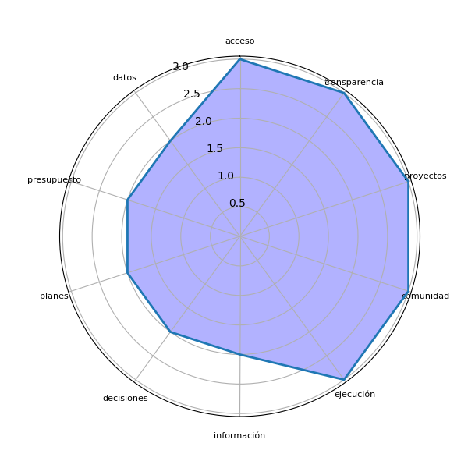
Sector | P1 | res
Sololá | Ayuda a tener acceso a la información de las instituciones del Estado sobre toda transparencia de gastos. | ['acceso', 'ayuda', 'gastos', 'información', 'instituciones', 'transparencia']
Sololá | Sí, para la toma de decisiones y ver la calidad de proyectos a realizarse o realizados. | ['calidad', 'decisiones', 'proyectos', 'toma']
Sololá | Facilitar información concreta para verificar presupuestos en nuestra comunidad a nivel local y municipal. | ['comunidad', 'información concreta', 'presupuestos']
Sololá | Para tener acceso a los datos e información de la ejecución de proyectos para el análisis correspondiente. | ['acceso', 'análisis correspondiente', 'datos', 'ejecución', 'información', 'proyectos']
Sololá | Proporcionando acceso a información relevante para la toma de decisiones, como estadísticas de salud, educación y medio ambiente. Esto nos permite ver las necesidades de nuestra comunidad. | [', educación', 'acceso', 'comunidad', 'necesidades', 'salud']
Sololá | Poder eficientar y la eficacia de la ejecución municipal. Proyectos más acordes a la realidad, evitar sobregastos y costos excesivos. Conocer sobre fondos asignados y tener una comunidad más informada. | ['costos', 'fondos asignados', 'sobregastos']
Sololá | Conocer únicamente los datos no ayudaría, sino que debe existir un proceso de coordinación entre autoridades y comunidades, generando procesos de participación. | ['autoridades', 'comunidades', 'coordinación', 'datos', 'participación', 'proceso', 'procesos']
Sololá | Mejor comunicación en medios como radio y periódico sobre decisiones comunitarias y planes de desarrollo. | ['decisiones comunitarias', 'desarrollo', 'medios', 'periódico', 'planes']
Sololá | Fiscalizar la ejecución de los fondos asignados para responder a las necesidades de desarrollo. | ['ejecución']
Sololá | Conocer en qué se invierte el presupuesto a nivel local, departamental y nacional. Fomentar auditoría social para exigir transparencia. | ['auditoría social', 'nivel local', 'presupuesto', 'transparencia']
Sololá | Debe ser una herramienta para conocer la situación de una comunidad y que la autoridad incluya esto en planes y decisiones para mejorar. | ['autoridad', 'comunidad', 'decisiones', 'planes', 'situación']
Sololá | Ayudan positivamente para conocer en dónde y con quiénes se invierte el dinero. | ['dinero']
Sololá | Es necesario rescatar el lago Atitlán con información efectiva y acciones directas. | ['acciones', 'atitlán', 'información efectiva', 'lago']
Sololá | Nos ayuda con la transparencia al conseguir datos exactos para el uso correcto del presupuesto. | ['datos exactos', 'presupuesto', 'transparencia']
Sololá | En saber qué constructoras se les otorgan los proyectos y el tiempo de ejecución. | ['constructoras', 'ejecución', 'proyectos', 'tiempo']

P2
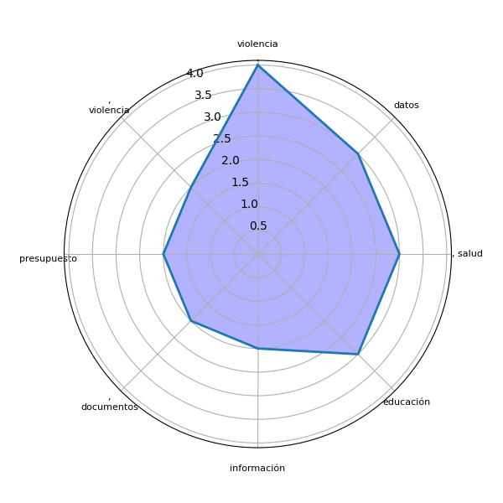
Sector | P2 | res
Sololá | Presupuesto, Proyectos, Documentos, Datos estadísticos, Actividades del gobierno, Programas de apoyo, Datos de salud y nutrición. | [', actividades', ', datos', ', documentos', ', programas', ', proyectos', 'apoyo', 'gobierno', 'presupuesto']
Sololá | Conocer más sobre las inversiones públicas que realizan las municipalidades e instituciones públicas. | ['instituciones', 'inversiones públicas', 'municipalidades']
Sololá | Salud, Educación, Ambiente, Alumbrado público, Violencia contra la mujer, Desnutrición, Migración, Violencia intrafamiliar, Mal uso de la tecnología, Desintegración familiar, Matrimonios prematuros. | [', alumbrado', ', ambiente', ', desintegración', ', desnutrición', ', educación', ', matrimonios', ', migración', ', violencia', 'mujer', 'salud', 'tecnología']
Sololá | Listado de programas ejecutados, Listado de proveedores, Costo de proyectos y sus detalles. | [', costo', ', listado', 'detalles', 'listado', 'programas ejecutados', 'proveedores', 'proyectos']
Sololá | Información sobre servicios básicos como agua, electricidad y recolección de basura. Al tener datos de estos, podríamos darle una solución. | [', electricidad', 'basura', 'datos', 'información', 'recolección', 'servicios básicos', 'solución']
Sololá | Información clara sobre fondos públicos, convenios entre partes como áreas protegidas y empresas eléctricas. | [', convenios', 'empresas', 'fondos públicos', 'información clara', 'partes']
Sololá | Información sobre los fondos otorgados en desarrollo. | ['información']
Sololá | Información confiable y estadística sobre violencia, vivienda y educación. | [', vivienda', 'educación', 'violencia']
Sololá | Datos estadísticos contables relacionados con educación, salud y violencia. | [', salud', 'datos estadísticos contables', 'educación', 'violencia']
Sololá | Datos estadísticos de violencia, salud y temas locales accesibles en una página web. | [', salud', 'datos estadísticos', 'página web', 'temas', 'violencia']
Sololá | Bases confiables de datos sobre educación, salud, violencia sexual y embarazo en adolescentes. | [', salud', ', violencia', 'adolescentes', 'bases confiables', 'datos', 'educación', 'embarazo']
Sololá | Datos generales, documentos que apoyen en la verificación de gastos como facturas y recibos. | [', documentos', 'datos generales', 'gastos', 'recibos', 'verificación']
Sololá | No especificado. | []
Sololá | Datos informativos correlativos que respalden el uso adecuado del presupuesto. | ['datos informativos', 'presupuesto']
Sololá | Cantidad o estadísticas de violencia y actualización de datos del INE. | ['actualización', 'cantidad', 'datos', 'estadísticas', 'ine', 'violencia']

